상품제안서
엠보극세사 클래식롤링 쿠션담요 | 상품코드: S22194

 |  |  |  |  |  |  | 02-713-8555 | www.synergygift.co.kr
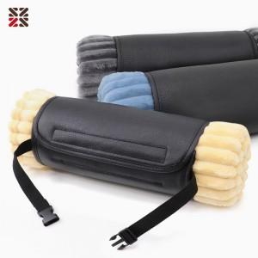

【상세/제작정보】

【인쇄/포장옵션】 | 자수, 네임택실크1도 / 포장불가능

【공급단가】 | 수량 | 50~ | 200~ | 500~ | 1,000~ | 3,000~
*VAT별도 | 단가 | 9,200원 | 8,800원 | 8,400원 | 8,250원 | 8,150원

【상품 URL】 | https://www.synergygift.co.kr:443/src/goods_detail.php?gdno=22194

